script
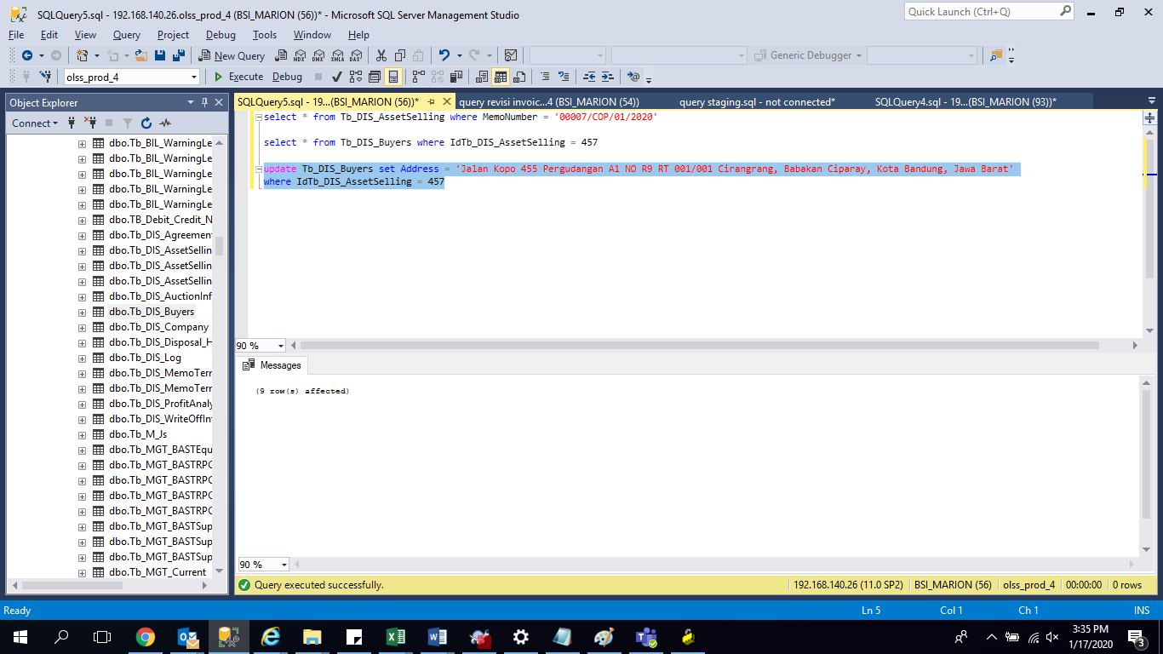
update Tb_DIS_Buyers set
Address = 'Jalan Kopo 455 Pergudangan A1 NO R9 RT 001/001 Cirangrang, Babakan Ciparay, Kota Bandung, Jawa Barat'
where IdTb_DIS_AssetSelling = 457

screenshoot
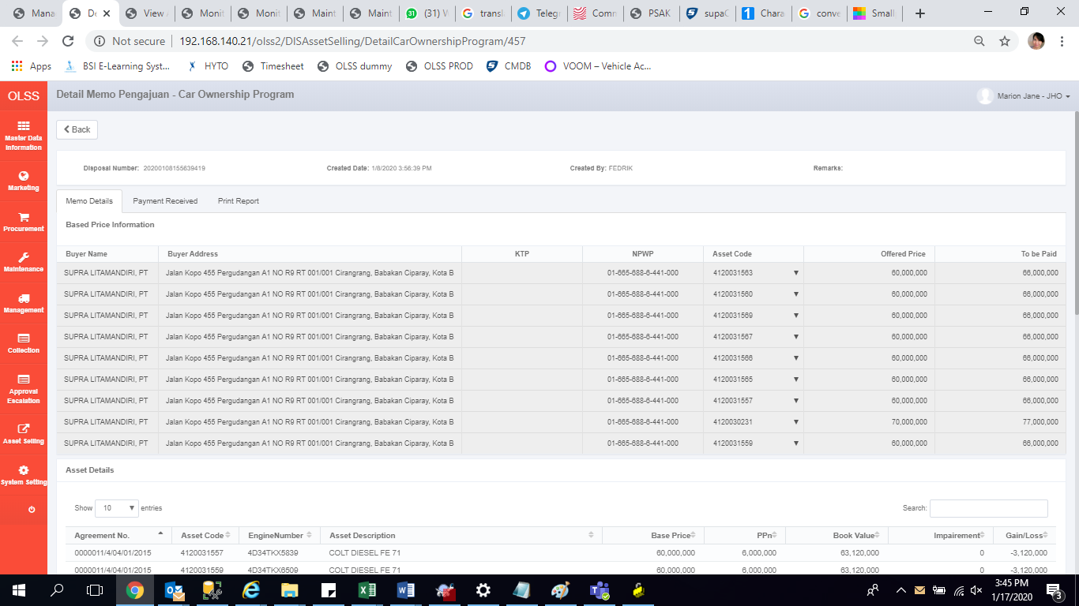
before
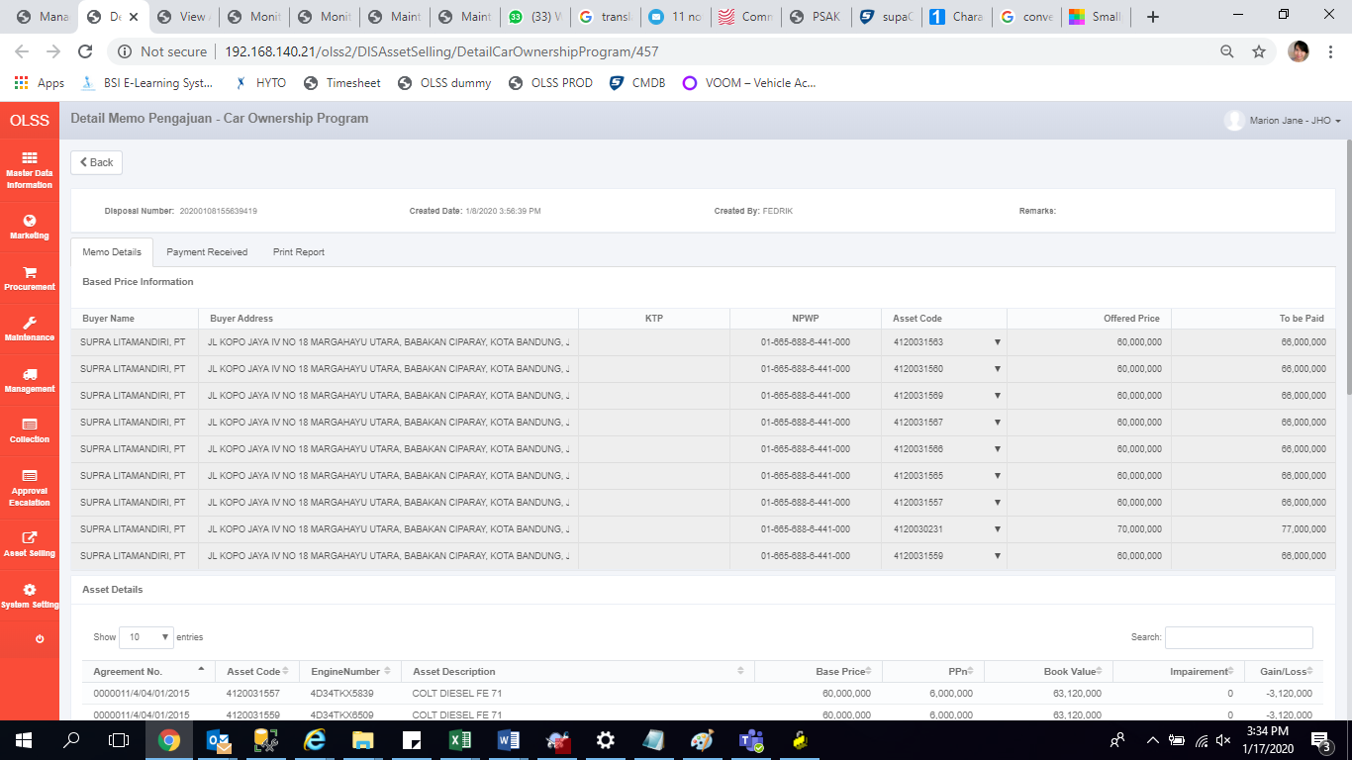

after

